手順
AWSログコンソール確認手順書

【作業概要説明】
本手順はAWSログコンソール確認を実施する手順である。

【操作対象】
AWS CloudWatch コンソール

【操作担当者】
ISIDサービスデスク担当者

【作業端末】
本番・研修・開発環境：AWSコンソール管理端末

番号 | 操作項目 | 操作方法 | 確認方法 | チェック | 開始時間 | 終了時間 | 作業担当者 | 作業確認者 | 備考
1 | 端末ログイン | ■本番・研修・開発環境 AWSコンソール管理端末→AWSコンソール ＃作業用のロールはAWS管理コンソールの「保守運用用アカウント」を利用する。 | 左記ログインにおいてエラーが発生しないこと。 | □
2 | AWSコンソールからCloudWatchサービスを開く | AWSコンソール検索窓に「CloudWatch」と入力し、CloudWatch画面を開く。 |  | □
3 | ログの検索-イベント指定 | 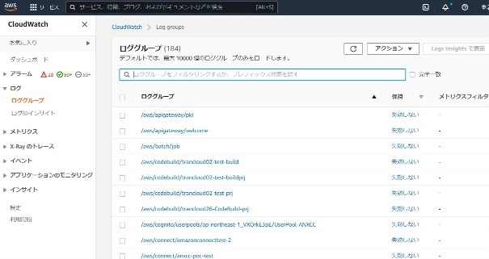 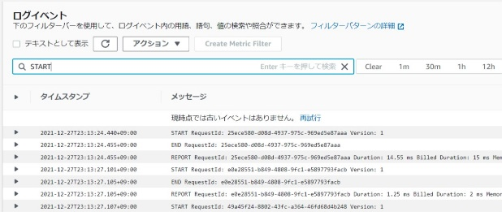 左ペインからロググループを選択し、一覧のロググループから調査対象となるロググループを選択する。 調査対象となるログストリームをクリックする。 イベントフィルターボックス内に検索したいイベントを入力し、エンターを押す。（ここでは文字列「START」を検索） | 検索結果のログが表示されることを確認する。 ※各行毎のロググループの情報は以下のファイルを参照のこと。 横浜銀行： 別紙_運用手順書用サービス設定値一覧_横浜銀行.xlsx CloudWatchシート 東日本銀行 別紙_運用手順書用サービス設定値一覧_東日本銀行.xlsx CloudWatchシート | □
4 | ログの検索-日付指定 | 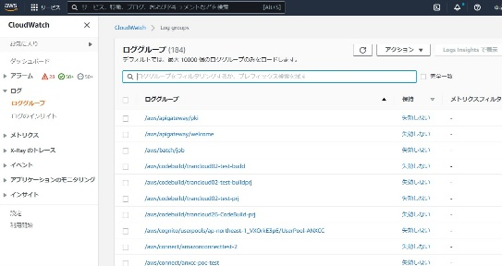 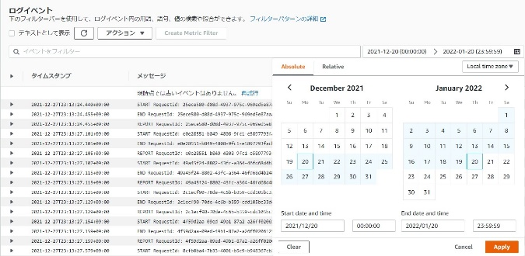 左ペインからロググループを選択し、一覧のロググループから調査対象となるロググループを選択する。 調査対象となるログストリームをクリックする。 ・イベントフィルターボックスの右側にある「Custom」ボタンを押す。 ・「Absolute」タブを移動し、ログの表示したい日付の期間を「Start date and time」と「End date and time」にカレンダーから選択し、入力する。 ・「Apply」ボタンを押す。 | 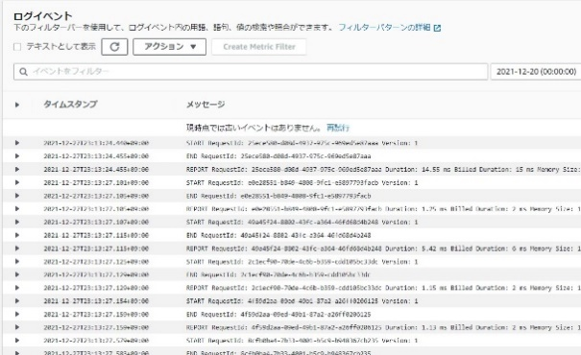 検索結果のログが表示されることを確認する。 ※各行毎のロググループの情報は以下のファイルを参照のこと。 横浜銀行： 別紙_運用手順書用サービス設定値一覧_横浜銀行.xlsx CloudWatchシート 東日本銀行 別紙_運用手順書用サービス設定値一覧_東日本銀行.xlsx CloudWatchシート | □
5 | ログのエクスポート | 対象のログをエクスポートする場合は以下の手順にて行う。 ・対象のログストリームを選択後、画面上部の「アクション」-「検索結果をダウンロード（CSV）」を選択する。 | ファイルがブラウザ上からCSVファイルとしてダウンロードされたことを確認する。 ※取得したファイルを持ち出し・保管する場合はZIP暗号化を行う。 | □
6 | AWSコンソールの終了 端末ログオフ | ブラウザを閉じてAWSコンソールを終了し、各環境ごと以下の手順を実施する。 ■本番・研修・開発環境 AWSコンソール管理端末からログオフを実施する。 | AWSコンソールの終了および、AWSコンソール管理端末からのログオフを確認する。 | □

